关系图
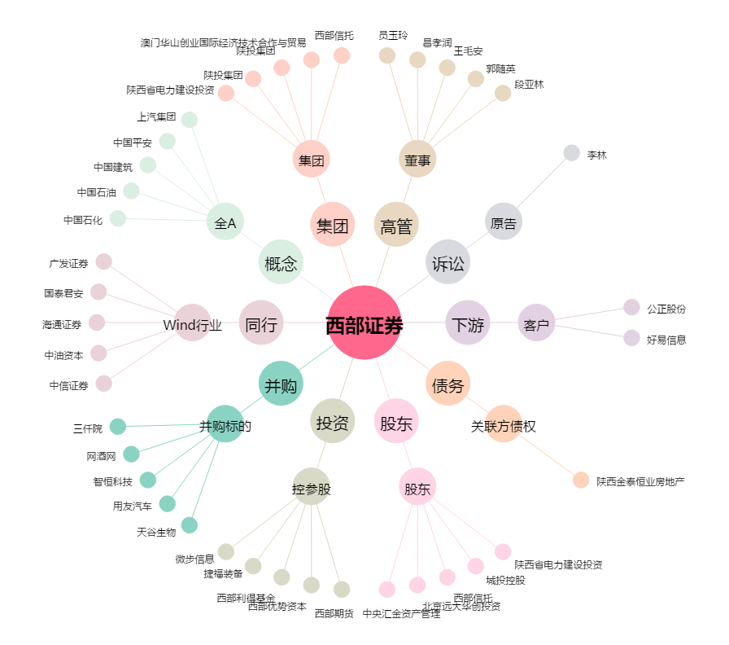
西部证券[002673.SZ] - 关系概览图

